1.盤查表
...
 |  |  |  |  |  |  |  |  |  |  |  | 運輸方式
 |  |  |  |  |  |  |  |  |  |  |  | 陸運
 |  |  |  |  |  |  |  |  |  |  |  | 空運
 |  |  |  |  |  |  |  |  |  |  |  | 管線
 | 宣告單位 |  | 功能單位 |  | 製程技術 |  |  |  |  |  |  | 其他
...
 |  |  |  |  |  |  |  |  |  |  |  | 運輸方式
 | 單件裸裝重量(不含包裝，kg) | 產品總重量 (單位:kg) | 標的產品佔全廠所有產品的比例 | 分配比例計算依據(如:個數、面積、長度、重量、體積、工時...等) | 備註/佐證文件說明
...
 |  |  |  |  |  |  |  |  |  |  |  | 運輸方式
 | 單件裸裝重量(不含包裝，kg) | 產品總重量 (單位:kg) | 其他產品佔全廠所有產品的比例 | 分配比例計算依據 | 備註/佐證文件說明

左方質量平衡表，
1. 投入量: 先預設主要原物料投入總量(欄位 C25-C42) ；
2. 產出量: 先預設標的產品產量 + 製程廢棄物的產出量
** 注意:
1. 若使用者有自行新增或刪減欄位，請自行調整左方計算公式
2. 目前在投入量，尚未納入資源 (欄位C53-C56)，若您的製程有涵蓋請自行調整左方的公式

電子信箱 | 手機 |  | 投入產出質量平衡檢驗
 |  |  | 投入/產出項目 | 數值 | 單位 | 備註/佐證文件說明
 |  |  | 總投入量 | -
 |  |  | 總產出量 | -
 |  |  | (總投入-總產出)/總投入 | #DIV/0!
分配比例計算依據(如:個數、面積、長度、重量、體積、工時...等) | 備註
...
此單位意思: 每一宣告單位之原物料(能耗、廢棄物排放...)的投入單位(=原物料投入量單位/宣告單位)。其他以此類推。為與後端功能連結，欄位中省略宣告單位
...
運輸起點 (如: 地址或港口名稱) | 運輸方式 (下拉式選單) | 每單趟運輸距離 | 運輸的單位 (下拉式選單) | 備註/佐證文件說明(如為化學品，請提供濃度 & CAS) | 分配比例(請直接填入數值) | 每生產 1單位 標的產品之原物料投入量 | 原物料投入量 單位 | 來料運輸-陸運(TKM) | 來料運輸-海運(TKM) | 來料運輸-空運(TKM) | www,world-airport codes
...
 |  | 備註/佐證文件說明 |  |  |  | 每生產 1單位 標的產品之電力使用量 | 電力使用量 單位
 |  |  |  |  |  |  | 度(kwh)
 |  |  |  |  |  |  | 度(kwh)
 |  |  |  |  |  |  | 度(kwh)
...
若您使用的燃料單位為體積單位，在來料運輸(M欄位)，請記得將體積單位先轉換為重量單位
 |  | 每單趟運輸距離 | 運輸的單位 (下拉式選單) | 分配比例(請直接填入數值) | 分配比例計算依據(如:個數、面積、長度、重量、體積、工時...等) | 每生產 1單位 標的產品之燃料投入量 | 燃料投入量 單位 | 來料運輸-陸運(TKM)
...
 |  | 每單趟運輸距離 | 運輸的單位 (下拉式選單) | 分配比例(請直接填入數值) | 分配比例計算依據(如:個數、面積、長度、重量、體積、工時...等) | 每生產 1單位 標的產品之 燃料投入量 | 燃料投入量 單位 | 來料運輸-陸運(TKM)
...
 |  |  |  |  | 分配比例(請直接填入數值) | 每生產 1單位 標的產品之 廢氣排放量 | 廢氣排放量 單位
...
 |  |  |  |  | 分配比例(請直接填入數值) | 每生產 1單位 標的產品之 冷媒排放量 | 冷媒排放量 單位
...
此處已預設轉換為CO2當量(乘上28)，請勿重複換算
 |  |  |  | 排放係數 | 溫室氣體排放量 |  | 備註 | 每生產 1公斤 標的產品之投入與產出量 (kgCO2e/kg)
 |  |  | 化糞池處理效率(%) | CH4排放係數 (公噸/人-年) | CH4 (公噸/年) | 總溫室氣體 (公噸CO2e/年) | 取自溫室氣體盤查表"工作表-5.非標準燃料燃燒 & 逸散" | #DIV/0!
 |  |  | 85.0 | 0.000000 | 0.000000 | 0.00
...
 |  |  | 運輸的單位 (下拉式選單) | 備註/佐證文件說明(如為化學品，請提供濃度 & CAS) | 分配比例(請直接填入數值) | 每生產 1單位 標的產品之配銷投入量 | 配銷投入量 單位 | 配銷過程物料的投入-陸運(TKM)

 |  |  | 每單趟運輸距離 | 運輸的單位 (下拉式選單) | 備註 | 每生產 1單位 標的產品之總產出量 | 單位 | 配銷運輸-陸運(TKM) | 配銷運輸-海運(TKM) | 配銷運輸-空運(TKM)
...

2.平台匯入表
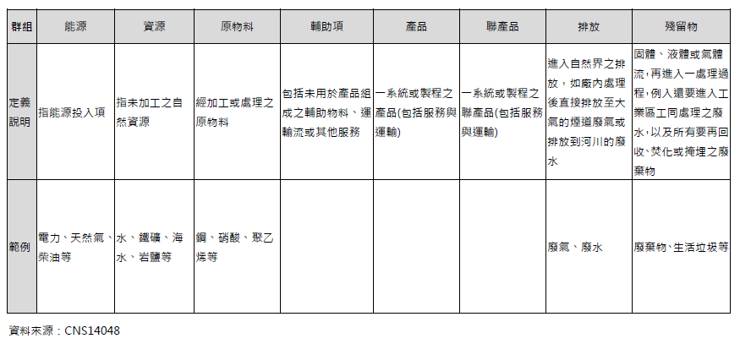
 |  |  |  | 排放係數填寫說明
 |  |  |  | 1.排放係數可於產品碳足跡計算服務平台(https://cfp-calculate.tw/cfpc/WebPage/LoginPage.aspx)中之碳足跡資料庫搜尋後瑱入 2. 如何將此表匯入"產品碳足跡計算服務平台(https://cfp-calculate.tw/cfpc/WebPage/LoginPage.aspx)。步驟如下 (1)將此工作表的A3~L103欄位，複製並儲存成另外一個獨立的新檔案； (2)請移除本表單內所有的公式連結及填寫說明； (3)若本表單內A3~L103欄位有空白欄位，也請移除； 3.平台內排放係數數值多為"kgCO₂e"為單位，但有少部分以"gCO₂e"為單位(如：醬油、臺灣鐵路運輸服務、麵粉等)，請使用者使用時注意須將係數值g單位換算為kg後再匯入
 |  |  |  | 排放係數 |  |  |  | 備註
總活動量 | 單位 | 每單位數量 | 單位 | 名稱 | 數值(kgCO2e/單位) | 單位 | 數據來源
0 | 0 | 0.00E+00 | 0.00E+00
0 | 0 | 0.00E+00 | 0.00E+00
投入產出項目，在群組的定義與舉例
0 | 0 | 0.00E+00 | 0.00E+00
0 | 0 | 0.00E+00 | 0.00E+00
0 | 0 | 0.00E+00 | 0.00E+00
若計算過程所使用之碳足跡排放係數係採用兩個以上係數組合而成，請於該工作表的「備註欄(L欄)」清楚說明碳係數計算組合的過程，以利委員審查判斷合理性
0 | 0 | 0.00E+00 | 0.00E+00
0 | 0 | 0.00E+00 | 0.00E+00
0 | 0 | 0.00E+00 | 0.00E+00
0 | 0 | 0.00E+00 | 0.00E+00
0 | 0 | 0.00E+00 | 0.00E+00
0 | 0 | 0.00E+00 | 0.00E+00
0 | 0 | 0.00E+00 | 0.00E+00
0 | 0 | 0.00E+00 | 0.00E+00
0 | 0 | 0.00E+00 | 0.00E+00
0 | 0 | 0.00E+00 | 0.00E+00
0 | 0 | 0.00E+00 | 0.00E+00
0 | 0 | 0.00E+00 | 0.00E+00
0 | 0 | 0.00E+00 | 0.00E+00
0 | 0 | 0.00E+00 | 0.00E+00
0 | 0 | 0.00E+00 | 0.00E+00
0 | 0 | 0.00E+00 | 0.00E+00
0 | 0 | 0.00E+00 | 0.00E+00
...

